КАГ
ГБУЗ ЯО Областная клиническая больница
РЕГИОНАЛЬНЫЙ СОСУДИСТЫЙ ЦЕНТР
Отделение рентгенэндоваскулярных методов диагностики и лечения
150062 Ярославль. Ул. Яковлевская 7 тел: (4852) 58-97-81

КОРОНАРОГРАФИЯ
Код по ЕНМУ: A06.10.006
Дата выполнения: | 2022-03-17 |  | Операционная бригада
Время начало: | 20:35:00 |  | Рентгенхирург | Щербаков А.С.
Время окончание: | 21:05:00 |  | Операционная м/с | Мелека Е.А.
ФИО Пациента: | Белов А.Ф. |  | Анестезиолог | Чесноков С.Л.
Дата рождения | 1973-04-15 |  | Анестезистка | Капралова Е.А.
Возраст | 48 |  | Санитарка | Колпакова Н.Н. | Белугина Н.М.
№ Истории | 3926
№ Отделения | 35 |  |  | Время скопии | Доза (mGy)
Диагноз | ОКС без ↓ ST |  |  | 3:18:00 | 423

Тип: | Правый |  | Коллатеральный межсистемный кровоток из СВ ЗНА с ретроградным контрастированием дистального сегмента ПНА. | Доступ: | лучевой

Ствол ЛКА: | Проходим, контуры ровные.

Бассейн ПНА: | ПНА контрастируется с некоторым замедлением, ближе к TIMI III. На протяжении среднего сегмента определяется миокардиальный мостик, суживающий просвет в систолу не более 30%. Интракоронарное ведение нитратов без изменения скорости антеградного кровотока. При постоянном ведении контраста пациент отмечает ангинозные боли за грудиной.

Бассейн ОА: | Проходим, контуры ровные. Антеградный кровоток TIMI III.

Бассейн ПКА: | Проходим, контуры ровные. Антеградный кровоток TIMI III.

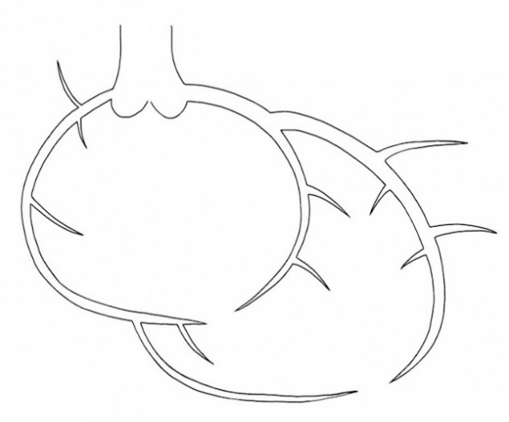

 |  | Рекомендовано:
 |  | 1) Контроль места пункции. 2) Повязка на 6ч. 3) Консервативная стратегия.

Ультравист 370 | 100 ml |  |  | Щербаков А.С.

Интродьюсер | Извлечён

ЧКВ
ГБУЗ ЯО Областная клиническая больница
РЕГИОНАЛЬНЫЙ СОСУДИСТЫЙ ЦЕНТР
Отделение рентгенэндоваскулярных методов диагностики и лечения
150062 Ярославль. Ул. Яковлевская 7 тел: (4852) 58-97-81

Транслюминальная баллонная ангиопластика и стентирование коронарных артерий.

Код по ЕНМУ: A16.12.004.009 |  | ПНА |  | 3 | DES
Код модели: 21167
Код метода: 45

Дата выполнения: | 2022-03-17 |  | Операционная бригада
Время начало: | 20:34:00 |  | Рентгенхирург |  | Меренков А.С.
Время окончание: | 21:00:00 |  | Операционная м/с |  | Мелека Е.А.
ФИО Пациента: | Белов А.Ф. |  | Анестезиолог |  | Чесноков С.Л.
Дата рождения | 1973-04-15 |  | Анестезистка |  | Капралова Е.А.
Возраст | 48 |  | Санитарка |  | Колпакова Н.Н. | Белугина Н.М.
№ Истории | 3926
№ Отделения | 35 |  |  |  | Время скопии | Доза
Диагноз | ОКС без ↓ ST

Доступ: | лучевой


 |  | Рекомендовано:
 |  | 1. Контроль места пункции, повязка на 6ч. 2) Технически выполнимо стентированием ПНА.

Ультравист 370 | 100 ml |  |  |  | Меренков А.С.

Интродьюсер | Извлечён

